画面レイアウト
ログイン画面
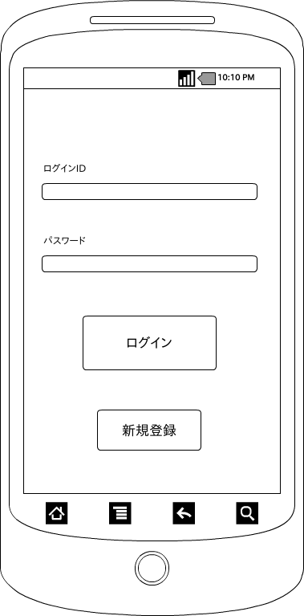

 | 画面項目
 | 項目タイプ | 名称 | 編集 |  | 必須 |  | 内容（概要）
 | ボタン | ログイン |  | ー |  | ― | プリファレンスに入力した会員IDを保持し、メニュー画面へ遷移する。

 | ボタン | 新規登録 |  | ー |  | ― | 会員登録画面へ遷移する。

 | テキスト | ログインID |  | ○ |  | ○ | ログインIDを入力する。

 | テキスト | パスワード |  | ○ |  | ○ | パスワードを入力する。

